レシート・Ａ４帳票・電子ジャーナル出力
打合せ資料 |  |  |  |  | システム名称 |  | タブレットPOS |  |  |  | Ks管理番号 | 作成者 |  | SMJ 滝沢 | 作成日 | 2026-06-22 | 設計書Ver | 基-1.00
 |  |  |  |  | 資料名称 |  | 目次 | レシート・Ａ４帳票・電子ジャーナル出力 |  |  |  | 更新者 |  |  | 更新日 |  | BaclogURL

 | レシート・Ａ４帳票・電子ジャーナル出力

 | ■印刷（レシート・Ａ４帳票）と電子ジャーナルの出力処理概要について
 | ・タブレットPOSでの各機能の実行時には、必ず電子ジャーナルを出力します。
 | ・印刷物の有無によって電子ジャーナルの内容が異なります。
 |  | レシート印刷 | ： | 印刷データとフォーマットバージョンを電子ジャーナルとして格納、印刷当時のレシートを再現可能とします。
 |  | Ａ４帳票印刷 | ： | 印刷実施者名、印刷実施時間、Ａ４帳票名、を出力（内容までは出力しない）
 |  | 印刷無し機能 | ： | 実行した処理内容を出力
 | ・電子ジャーナルはテーブルに格納のみとし、ファイル化は行わない。
…SMJ担当 …SMJ、NSW様担当 …カストマ様担当
 | ・電子ジャーナルはREPLICAサーバーで恒久保管する。（レシート再現に必要な帳票フォーマットも同じ期間保管）

 |  | <データ連携図>
店舗
OCI
ObjectStorage

A4帳票はExcelテンプレートを、レシートは帳票フォーマットデータを元に
APIリクエストや各種実績データの値を合わせて、印刷データとして返却します。
A4帳票はExcelテンプレートを、レシートは帳票フォーマットデータを元に
APIリクエストや各種実績データの値を合わせて、印刷データとして返却します。
Excel
テンプレート

API群
セントラルPOS DB Ver.26ai(AL32UTF8)
REPLICAサーバー

帳票
フォーマット

タブレットPOS
(iPad mini)
Ａ４帳票印刷
を含むAPI
各種実績
(次世代)

据置POS
電子
ジャーナル
レシート印刷
を含むAPI
JSONデータ
(OUTBOX)

印刷を含まない
API
受付台帳
(INBOX)

電子
ジャーナル
電子ジャーナル
取得処理

REPLICAサーバー側から電子ジャーナルを取得し、
7年間保管します。

レシート
プリンタ
複合機 or
帳票プリンター
振り分け
(Dispatcher)
OCI
Streaming

 |  | <シーケンス図>
 |  | ・1回のAPI呼出しでデータ登録や参照、印刷データ作成を実施します。
 |  | ・印刷レシートが複数(お買上げ明細+長期無料保証など)の場合も、API呼出しを1回とするため、印刷データ全てをAPIのレスポンスに含めます。

店舗
OCI環境
OCI Object
Storage
各種実績
テーブル
帳票
フォーマット
電子
ジャーナル
OCI
Streaming
受付台帳
（INBOX）
JSON
データ
タブレットPOS
API

処理確定

リクエストID発行

データ登録API
<データ登録API>
JSONデータ登録
↓
印刷データ作成
↓
ジャーナル登録
↓
処理結果返却
受付台帳参照、JSONデータ登録、受付台帳登録
※APIリクエストに登録データを設定

帳票フォーマット or テンプレート取得

電子ジャーナル・受付台帳更新

受付台帳のステータスにて、JSONデータ登録まで完了
しているか判断し、エラーとは関係なく実績データ登録を行う

レシート印刷データ
or A4帳票印刷データ

・データ登録APIの中で、JSONデータ登録から印刷データの返却まで行う
・印刷レシートが複数の場合、全て作成してから返却する
受付台帳取得（ステータス確認）
JSONデータ取得

印刷実施
実績データ
登録

実績データ
登録

 | ■レシート出力方式
 | ・APIはリクエストまたは参照データと帳票フォーマットを合わせて印刷データを返却します。
 | ・タブレットPOSにて印刷データ（JSON形式の帳票フォーマットとに合わせたジャーナルデータ）より1項目を1行としてレシート出力します。

 |  | 例）お買上げ明細
 |  |  |  |  |  | <印刷データ①> |  |  | <印刷データ②> |  |  |  | <印刷データ③>
[
{
"IMAGE_LOGO": {
"NO_MODE": 1,
"NO_TEXT_ALIGN": 1,
"NO_POSITION_X": 0,
"NO_POSITION_Y": 0
}
},
{
"KJ_TITLE1": {
"NO_MODE": 1,
"NO_TEXT_ALIGN": 0,
"FL_TEXT_STYLE": true,
"FL_UNDER_LINE": false,
"FL_BOLD": false,
"NO_TEXT_SIZE_W": 2,
"NO_TEXT_SIZE_H": 2,
"VALUE": お買上げ明細
}
},
{
"KJ_EIGYOUBI1": {
"NO_MODE": 1,
"NO_TEXT_ALIGN": 0,
"FL_TEXT_STYLE": false,
"FL_UNDER_LINE": false,
"FL_BOLD": false,
"NO_TEXT_SIZE_W": 1,
"NO_TEXT_SIZE_H": 1,
"VALUE": 2020年 6月11日(木) 11時 0分
}
},
{
"KJ_KAIGYOU1": {
"NO_MODE": 1,
"NO_TEXT_ALIGN": 0,
"FL_TEXT_STYLE": false,
"FL_UNDER_LINE": false,
"FL_BOLD": false,
"NO_TEXT_SIZE_W": 1,
"NO_TEXT_SIZE_H": 1,
"VALUE":
}
},
{
"IMAGE_INSHI": {
"NO_MODE": 2,
"NO_POSITION_X": 0,
"NO_POSITION_Y": 0
}
},
{
"KJ_HOUJIN1": {
"NO_MODE": 2,
"FL_TEXT_STYLE": false,
"FL_UNDER_LINE": false,
"FL_BOLD": false,
"NO_POSITION_X": 0,
"NO_POSITION_Y": 50,
"NO_TEXT_SIZE_W": 1,
"NO_TEXT_SIZE_H": 1,
"VALUE": 株式会社ケーズホールディングス
}
},
{
"KJ_HOUJIN2": {
"NO_MODE": 2,
"FL_TEXT_STYLE": false,
"FL_UNDER_LINE": false,
"FL_BOLD": false,
"NO_POSITION_X": 0,
"NO_POSITION_Y": 80,
"NO_TEXT_SIZE_W": 1,
"NO_TEXT_SIZE_H": 1,
"VALUE": 茨城県水戸市桜川１丁目１－１
}
},
{
"KJ_HOUJIN3": {
"NO_MODE": 2,
"FL_TEXT_STYLE": false,
"FL_UNDER_LINE": false,
"FL_BOLD": false,
"NO_POSITION_X": 0,
"NO_POSITION_Y": 110,
"NO_TEXT_SIZE_W": 1,
"NO_TEXT_SIZE_H": 1,
"VALUE":
}
},
{
"KJ_HOUJIN4": {
"NO_MODE": 2,
"FL_TEXT_STYLE": false,
"FL_UNDER_LINE": false,
"FL_BOLD": false,
"NO_POSITION_X": 0,
"NO_POSITION_Y": 140,
"NO_TEXT_SIZE_W": 1,
"NO_TEXT_SIZE_H": 1,
"VALUE":
}
},
{
"KJ_BARCODE1": {
"NO_MODE": 1,
"NO_TEXT_ALIGN": 1,
"FL_TEXT_STYLE": false,
"FL_UNDER_LINE": false,
"FL_BOLD": false,
"NO_BARCODE_TYPE": 3,
"NO_HRI": 0,
"NO_FONT": 0,
"NO_WIDTH": 3,
"NO_HEIGHT": 35,
"VALUE": 2200001191112
}
},
{
"KJ_TENPO_BARCODE": {
"NO_MODE": 1,
"NO_TEXT_ALIGN": 0,
"FL_TEXT_STYLE": false,
"FL_UNDER_LINE": false,
"FL_BOLD": false,
"NO_TEXT_SIZE_W": 1,
"NO_TEXT_SIZE_H": 1,
"VALUE": 店コード 2200001191112
}
},
{
"KJ_BARCODE2": {
"NO_MODE": 1,
"NO_TEXT_ALIGN": 1,
"FL_TEXT_STYLE": false,
"FL_UNDER_LINE": false,
"FL_BOLD": false,
"NO_BARCODE_TYPE": 10,
"NO_HRI": 0,
"NO_FONT": 0,
"NO_WIDTH": 2,
"NO_HEIGHT": 35,
"VALUE": 2310002150596
}
},
{
"KJ_DENPYOU_BARCODE": {
"NO_MODE": 1,
"NO_TEXT_ALIGN": 0,
"FL_TEXT_STYLE": false,
"FL_UNDER_LINE": false,
"FL_BOLD": false,
"NO_TEXT_SIZE_W": 1,
"NO_TEXT_SIZE_H": 1,
"VALUE": 売上伝票番号 2310002150596
}
}

①
 |  | <レシート>

②

③

【トレーニングモードの透かし】
画像として薄いグレーの透過文字「見本」を、
地の文に重ねて印刷する
※左記はイメージ（現行配送業務端末のテストモード）

 | ■Ａ４帳票出力方式
 | ・APIは印刷データ（リクエストまたは参照データ）とエクセルテンプレートを合わせてPDF化し、PDFバイナリデータを返却します。
 | ・タブレットPOSにてPDFバイナリデータをプリンタに送り印刷します。

 |  | <Ａ４帳票> |  |  |  |  |  |  |  | <エクセルテンプレート>
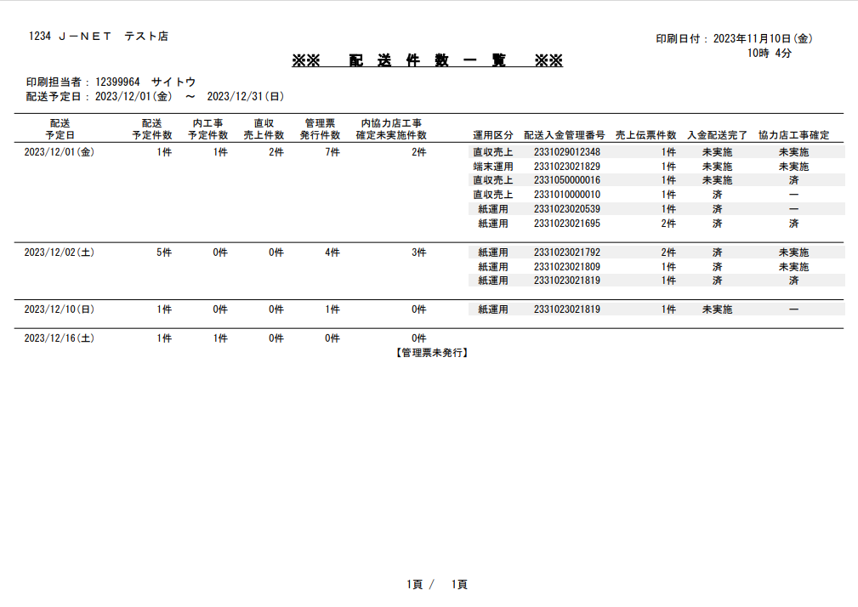
①

②

エクセルの条件付き書式で配送予定日が同一の場合、配送予定日から
内協力店工事確定未実施件数までを印字しないように設定（白文字）
エクセルの条件付き書式で配送予定日が同一の場合、「配送予定日」から
「内協力店工事確定未実施件数」までを印字しないように設定（白文字）
エクセルの条件付き書式で
ストライプとなるよう網掛けを設定

<印刷データ①>
<印刷データ②>
[
{
"header": {
"storeCode": "1234",
"storeName": "Ｊ－ＮＥＴ テスト店",
"date": "2023年11/10日(金)",
"dateTime": "10時 4分",
"userCode": "12399964",
"userName": "サイトウ",
"startDate": "2023/12/01(金)",
"endDate": "2023/12/31(日)"
}
},
{
"records": [
{
"haisoubi": "2023/12/01(金)",
"haisosu": "1件",
"yoteisu": "1件",
"uriagesu": "2件",
"hakkousu": "7件",
"uchikyouryokutensu": "2件",
"mihakkou": "",
"unyoukubun": "直収売上",
"kanribangou": "2331029012348",
"denpyousu": "1件",
"nyuukin": "未実施",
"kyouryokuten": "未実施"
},
{
"haisoubi": "2023/12/01(金)",
"haisosu": "1件",
"yoteisu": "1件",
"uriagesu": "2件",
"hakkousu": "7件",
"uchikyouryokutensu": "2件",
"mihakkou": "",
"unyoukubun": "端末運用",
"kanribangou": "2331023021829",
"denpyousu": "1件",
"nyuukin": "未実施",
"kyouryokuten": "未実施"
},

ページ数はエクセルのフッターで設定

【バーコード印字について】
・Excelテンプレートの設定
バーコードを印字したいセルに、以下の構文でタグを埋め込みます。
構文: {bc:要素名} または {barcode:要素名}
設定例: セルの中に {bc:no_den_barcode} と入力
※Document Generatorのバージョン25.5以降
・JSONデータの定義
テンプレートで設定した要素名に、必須パラメータである「barcodeType」と「data」を指定します。
記述例:
{
"no_den_barcode": {
"barcodeType": "EAN",
"eanType": "EAN_13", ←※デフォルトが13のため省略可
"data": "4912345678904"
}
}
・サポートされているバーコードタイプ
主要な1次元・2次元バーコードが網羅されています。
・CODE_128 (コード128)
・CODE_39 (コード39)
・QR (QRコード)
・EAN (JANコード/国際記事番号)
・DATA_MATRIX (データマトリックス)
・PDF417
・UPC
・オプション（カスタマイズ設定）
JSONオブジェクト内にパラメータを追加することで、見た目を調整できます。
barHeight: 各バーの高さ（デフォルト: 40）
fontSize: バーコード下に表示される可読文字のフォントサイズ（デフォルト: 8）
verticalSize / horizontalSize: 静止ゾーン（余白）のサイズ指定
※oracleヘルプセンター
https://docs.oracle.com/ja-jp/iaas/Content/Functions/non-dita/DocGenPBF-xls/markdown/DocGen-Excel-Template-Tags.htm
【トレーニングモードの透かし】
透過させた「トレーニングモード」の文字を帳票各所に、地の文に重ねて印刷する
方法Ａ：Excelテンプレートを2種類用意する
⇒あらかじめテンプレートに透かし（ワードアートなど）を設定しておく
方法Ｂ：Excelテンプレートに画像タグを設定し、JSONデータで透過画像を設定
⇒通常モードの場合は、NULLを指定する
透過画像を設定する方法は、下記2種類
① Object StorageのURLを使う
② Baes64変換データを使う

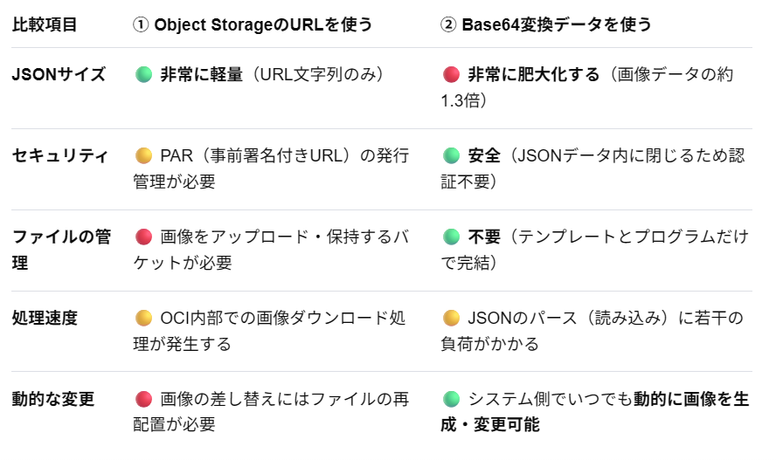

 | ■実績データ登録以降の処理でエラーが発生した場合
 | ・実績テーブルへの登録は別処理で行うため、データ登録APIとしては処理を継続し、レシート・A4帳票を印刷します。

 |  | <シーケンス図>

OCI環境
店舗
帳票
フォーマット
電子
ジャーナル
OCI Object
Storage
OCI
Streaming
受付台帳
（INBOX）
JSON
データ
各種実績
テーブル
タブレットPOS
API

処理確定

リクエストID発行

データ登録API
<データ登録API>
JSONデータ登録
↓
印刷データ作成
↓
ジャーナル登録
↓
処理結果返却
受付台帳参照、JSONデータ登録、受付台帳登録

※APIリクエストに登録データを設定

帳票フォーマット or テンプレート取得

電子ジャーナル・受付台帳更新

レシート印刷データ
or A4帳票印刷データ
別途監視処理にて検知、エラーに合わせた対応が必要

実績データ登録処理に影響を受けず、印刷を続行する

受付台帳取得（ステータス確認）
JSONデータ取得
印刷実施
エラー発生

実績データ
登録

実績データ
登録

 | ■印刷データ作成・登録後にエラーが発生した場合
 | ・API内でのエラー時のリトライでは、印刷データが作成済みの場合はそれを返却します。（再作成しない）

 |  | <シーケンス図>

タブレットPOS
OCI環境
OCI Object
Storage
各種実績
テーブル
タブレットPOS
帳票
フォーマット
電子
ジャーナル
OCI
Streaming
受付台帳
（INBOX）
JSON
データ
API

処理確定

リクエストID発行
データ登録API
<データ登録API>
JSONデータ登録
↓
印刷データ作成
↓
ジャーナル登録
↓
処理結果返却
受付台帳参照、JSONデータ登録、受付台帳登録

帳票フォーマット or テンプレート取得

エラー発生によりタブレットPOSに
何も返却されない

実績データ登録は別処理のため、データ登録APIで
エラーとなっても、JSONデータ登録済みであれば、
処理は続行される
エラー発生
電子ジャーナル・受付台帳更新

受付台帳のステータス確認
実績データ
登録
同じリクエストIDでリトライ
実績データ登録

タイムアウトにてリトライ
<データ登録API>
登録データ参照
↓
処理結果返却
受付台帳参照

電子ジャーナル参照、帳票フォーマット or テンプレート取得

印刷データ
印刷実施
リクエストIDが受付台帳にあり、印刷データ作成済みのため、電子ジャーナルより
印刷情報とバージョンを取得し印刷データとして返却する

 | ■現行POSの電子ジャーナルファイル参照について
 | ・タブレットPOSアプリからは、現行POSの電子ジャーナルは参照不可。
 | ・店舗SVが稼働している間は、店舗SVの電子ジャーナルビューアで参照する。
 | ・店舗SV撤去後は、業務PCで参照する。
 | ・セントラルPOS DBに格納した電子ジャーナルから印刷した当時のレシートイメージが参照可能とする。

<店舗SV稼働中>
<店舗SV撤去後>

店舗
店舗
FSx for
Windows
FSx for
Windows

業務PC

POS
店舗SV
電子ジャーナル
（暗号化）
電子ジャーナル
（暗号化）
電子ジャーナル
（暗号化）
電子ジャーナル
（暗号化）
電子ジャーナル
（暗号化）
電子ジャーナル
（暗号化）
電子ジャーナル
（暗号化）
電子ジャーナル
（暗号化）
電子ジャーナル
（暗号化）
電子ジャーナル
（暗号化）
電子ジャーナル
（暗号化）
電子ジャーナル
（暗号化）
電子ジャーナル
（暗号化）
電子ジャーナル
（暗号化）
電子ジャーナル
（暗号化）
電子ジャーナル
（暗号化）

セントラルPOS DB Ver.26ai(AL32UTF8)
セントラルPOS DB Ver.26ai(AL32UTF8)

本部PC
本部PC
タブレットPOS
(iPad mini)

タブレットPOS
(iPad mini)
電子
ジャーナル
電子
ジャーナル

